使い方
2025 |  |  |  |  |  |  |  |  |  |  |  |  |  |  |  |  |  | 2026 | 年
4 | 月 | 5 | 月 | 6 | 月 | 7 | 月 | 8 | 月 | 9 | 月 | 10 | 月 | 11 | 月 | 12 | 月 | 1 | 月 | 2 | 月 | 3 | 月
日 | 予定 | 日 | 予定 | 日 | 予定 | 日 | 予定 | 日 | 予定 | 日 | 予定 | 日 | 予定 | 日 | 予定 | 日 | 予定 | 日 | 予定 | 日 | 予定 | 日 | 予定
2025-04-01 |  | 2025-05-01 |  | 2025-06-01 |  | 2025-07-01 |  | 2025-08-01 |  | 2025-09-01 |  | 2025-10-01 |  | 2025-11-01 |  | 2025-12-01 |  | 2026-01-01 |  | 2026-02-01 |  | 2026-03-01
2025-04-02 |  | 2025-05-02 |  | 2025-06-02 |  | 2025-07-02 |  | 2025-08-02 |  | 2025-09-02 |  | 2025-10-02 |  | 2025-11-02 |  | 2025-12-02 |  | 2026-01-02 |  | 2026-02-02 |  | 2026-03-02
2025-04-03 |  | 2025-05-03 |  | 2025-06-03 |  | 2025-07-03 |  | 2025-08-03 |  | 2025-09-03 |  | 2025-10-03 |  | 2025-11-03 |  | 2025-12-03 |  | 2026-01-03 |  | 2026-02-03 |  | 2026-03-03
2025-04-04 |  | 2025-05-04 |  | 2025-06-04 |  | 2025-07-04 |  | 2025-08-04 |  | 2025-09-04 |  | 2025-10-04 |  | 2025-11-04 |  | 2025-12-04 |  | 2026-01-04 |  | 2026-02-04 |  | 2026-03-04
2025-04-05 |  | 2025-05-05 |  | 2025-06-05 |  | 2025-07-05 |  | 2025-08-05 |  | 2025-09-05 |  | 2025-10-05 |  | 2025-11-05 |  | 2025-12-05 |  | 2026-01-05 |  | 2026-02-05 |  | 2026-03-05
2025-04-06 |  | 2025-05-06 |  | 2025-06-06 |  | 2025-07-06 |  | 2025-08-06 |  | 2025-09-06 |  | 2025-10-06 |  | 2025-11-06 |  | 2025-12-06 |  | 2026-01-06 |  | 2026-02-06 |  | 2026-03-06
2025-04-07 |  | 2025-05-07 |  | 2025-06-07 |  | 2025-07-07 |  | 2025-08-07 |  | 2025-09-07 |  | 2025-10-07 |  | 2025-11-07 |  | 2025-12-07 |  | 2026-01-07 |  | 2026-02-07 |  | 2026-03-07
2025-04-08 |  | 2025-05-08 |  | 2025-06-08 |  | 2025-07-08 |  | 2025-08-08 |  | 2025-09-08 |  | 2025-10-08 |  | 2025-11-08 |  | 2025-12-08 |  | 2026-01-08 |  | 2026-02-08 |  | 2026-03-08
2025-04-09 |  | 2025-05-09 |  | 2025-06-09 |  | 2025-07-09 |  | 2025-08-09 |  | 2025-09-09 |  | 2025-10-09 |  | 2025-11-09 |  | 2025-12-09 |  | 2026-01-09 |  | 2026-02-09 |  | 2026-03-09
2025-04-10 |  | 2025-05-10 |  | 2025-06-10 |  | 2025-07-10 |  | 2025-08-10 |  | 2025-09-10 |  | 2025-10-10 |  | 2025-11-10 |  | 2025-12-10 |  | 2026-01-10 |  | 2026-02-10 |  | 2026-03-10
2025-04-11 |  | 2025-05-11 |  | 2025-06-11 |  | 2025-07-11 |  | 2025-08-11 |  | 2025-09-11 |  | 2025-10-11 |  | 2025-11-11 |  | 2025-12-11 |  | 2026-01-11 |  | 2026-02-11 |  | 2026-03-11
2025-04-12 |  | 2025-05-12 |  | 2025-06-12 |  | 2025-07-12 |  | 2025-08-12 |  | 2025-09-12 |  | 2025-10-12 |  | 2025-11-12 |  | 2025-12-12 |  | 2026-01-12 |  | 2026-02-12 |  | 2026-03-12
2025-04-13 |  | 2025-05-13 |  | 2025-06-13 |  | 2025-07-13 |  | 2025-08-13 |  | 2025-09-13 |  | 2025-10-13 |  | 2025-11-13 |  | 2025-12-13 |  | 2026-01-13 |  | 2026-02-13 |  | 2026-03-13
2025-04-14 |  | 2025-05-14 |  | 2025-06-14 |  | 2025-07-14 |  | 2025-08-14 |  | 2025-09-14 |  | 2025-10-14 |  | 2025-11-14 |  | 2025-12-14 |  | 2026-01-14 |  | 2026-02-14 |  | 2026-03-14
2025-04-15 |  | 2025-05-15 |  | 2025-06-15 |  | 2025-07-15 |  | 2025-08-15 |  | 2025-09-15 |  | 2025-10-15 |  | 2025-11-15 |  | 2025-12-15 |  | 2026-01-15 |  | 2026-02-15 |  | 2026-03-15
2025-04-16 |  | 2025-05-16 |  | 2025-06-16 |  | 2025-07-16 |  | 2025-08-16 |  | 2025-09-16 |  | 2025-10-16 |  | 2025-11-16 |  | 2025-12-16 |  | 2026-01-16 |  | 2026-02-16 |  | 2026-03-16
2025-04-17 |  | 2025-05-17 |  | 2025-06-17 |  | 2025-07-17 |  | 2025-08-17 |  | 2025-09-17 |  | 2025-10-17 |  | 2025-11-17 |  | 2025-12-17 |  | 2026-01-17 |  | 2026-02-17 |  | 2026-03-17
2025-04-18 |  | 2025-05-18 |  | 2025-06-18 |  | 2025-07-18 |  | 2025-08-18 |  | 2025-09-18 |  | 2025-10-18 |  | 2025-11-18 |  | 2025-12-18 |  | 2026-01-18 |  | 2026-02-18 |  | 2026-03-18
2025-04-19 |  | 2025-05-19 |  | 2025-06-19 |  | 2025-07-19 |  | 2025-08-19 |  | 2025-09-19 |  | 2025-10-19 |  | 2025-11-19 |  | 2025-12-19 |  | 2026-01-19 |  | 2026-02-19 |  | 2026-03-19
2025-04-20 |  | 2025-05-20 |  | 2025-06-20 |  | 2025-07-20 |  | 2025-08-20 |  | 2025-09-20 |  | 2025-10-20 |  | 2025-11-20 |  | 2025-12-20 |  | 2026-01-20 |  | 2026-02-20 |  | 2026-03-20
2025-04-21 |  | 2025-05-21 |  | 2025-06-21 |  | 2025-07-21 |  | 2025-08-21 |  | 2025-09-21 |  | 2025-10-21 |  | 2025-11-21 |  | 2025-12-21 |  | 2026-01-21 |  | 2026-02-21 |  | 2026-03-21
2025-04-22 |  | 2025-05-22 |  | 2025-06-22 |  | 2025-07-22 |  | 2025-08-22 |  | 2025-09-22 |  | 2025-10-22 |  | 2025-11-22 |  | 2025-12-22 |  | 2026-01-22 |  | 2026-02-22 |  | 2026-03-22
2025-04-23 |  | 2025-05-23 |  | 2025-06-23 |  | 2025-07-23 |  | 2025-08-23 |  | 2025-09-23 |  | 2025-10-23 |  | 2025-11-23 |  | 2025-12-23 |  | 2026-01-23 |  | 2026-02-23 |  | 2026-03-23
2025-04-24 |  | 2025-05-24 |  | 2025-06-24 |  | 2025-07-24 |  | 2025-08-24 |  | 2025-09-24 |  | 2025-10-24 |  | 2025-11-24 |  | 2025-12-24 |  | 2026-01-24 |  | 2026-02-24 |  | 2026-03-24
2025-04-25 |  | 2025-05-25 |  | 2025-06-25 |  | 2025-07-25 |  | 2025-08-25 |  | 2025-09-25 |  | 2025-10-25 |  | 2025-11-25 |  | 2025-12-25 |  | 2026-01-25 |  | 2026-02-25 |  | 2026-03-25
2025-04-26 |  | 2025-05-26 |  | 2025-06-26 |  | 2025-07-26 |  | 2025-08-26 |  | 2025-09-26 |  | 2025-10-26 |  | 2025-11-26 |  | 2025-12-26 |  | 2026-01-26 |  | 2026-02-26 |  | 2026-03-26
2025-04-27 |  | 2025-05-27 |  | 2025-06-27 |  | 2025-07-27 |  | 2025-08-27 |  | 2025-09-27 |  | 2025-10-27 |  | 2025-11-27 |  | 2025-12-27 |  | 2026-01-27 |  | 2026-02-27 |  | 2026-03-27
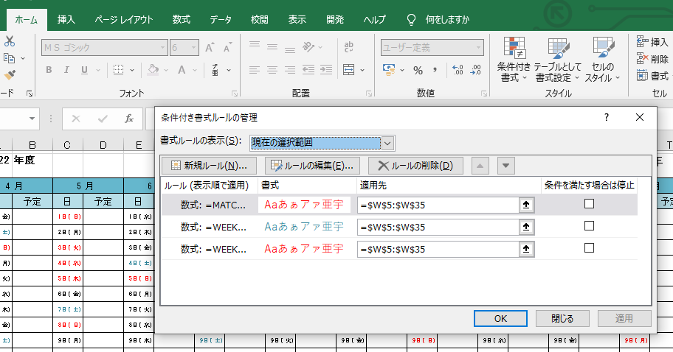
2025-04-28 |  | 2025-05-28 |  | 2025-06-28 |  | 2025-07-28 |  | 2025-08-28 |  | 2025-09-28 |  | 2025-10-28 |  | 2025-11-28 |  | 2025-12-28 |  | 2026-01-28 |  | 2026-02-28 |  | 2026-03-28
2025-04-29 |  | 2025-05-29 |  | 2025-06-29 |  | 2025-07-29 |  | 2025-08-29 |  | 2025-09-29 |  | 2025-10-29 |  | 2025-11-29 |  | 2025-12-29 |  | 2026-01-29 |  |  |  | 2026-03-29
2025-04-30 |  | 2025-05-30 |  | 2025-06-30 |  | 2025-07-30 |  | 2025-08-30 |  | 2025-09-30 |  | 2025-10-30 |  | 2025-11-30 |  | 2025-12-30 |  | 2026-01-30 |  |  |  | 2026-03-30
 |  | 2025-05-31 |  |  |  | 2025-07-31 |  | 2025-08-31 |  |  |  | 2025-10-31 |  |  |  | 2025-12-31 |  | 2026-01-31 |  |  |  | 2026-03-31

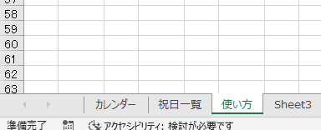
ここのページに入っている祝日が反映されています。
追加等変更可能です。

文字やセルの色の変更は
ホーム→条件付き書式→ルールの管理→ルールの編集
から可能です。

